상품제안서
멀티바인더노트(A4)볼펜세트 | 상품코드: F23112

 |  |  |  |  |  |  | 02-412-0044 | www.easy1.co.kr
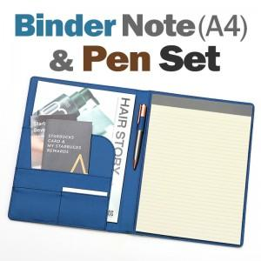

【상세/제작정보】

【인쇄/포장옵션】 | 레이저, 불박 / OPP(비닐)

【공급단가】 | 수량 | 50~ | 100~ | 500~ | 1,000~ | 2,000~
*VAT별도 | 단가 | 17,500원 | 16,870원 | 16,250원 | 15,620원 | 15,000원

【상품 URL】 | https://dev.easy1.co.kr:443/src/goods_detail.php?gdno=23112

